采购清单报价表
桃江县桃花江市政工程有限公司上半年雕塑景观、游乐设施、健身器材公开采购清单报价表
序号 | 产品名称 | 参考图片 | 占地规格（cm） | 单位 | 上限控制价 （单价） | 竞价申请人报价（单价） | 材质
1 | 坐凳A | 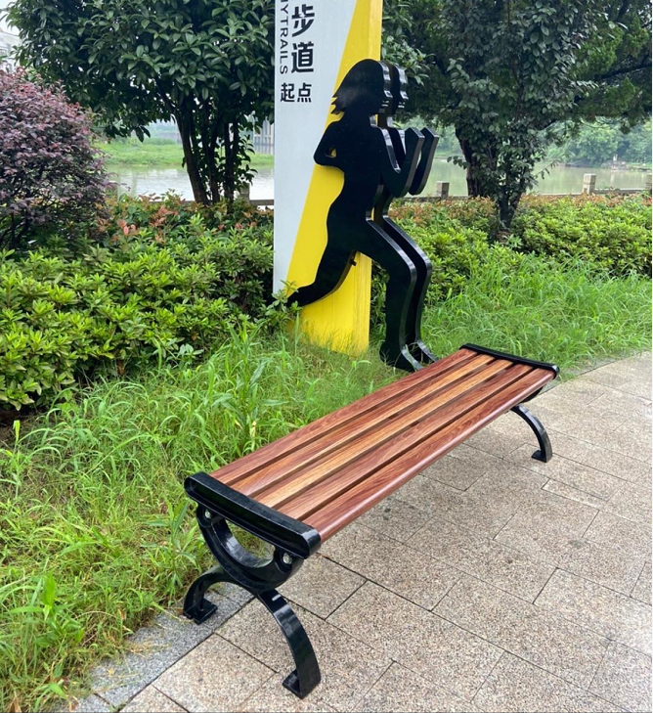 | 150x40x40cm | 张 | 1,780.00 |  | A铸铝椅脚，仿古铜色或金粉喷塑工艺，B 50*80菠萝格木材，业内公认最优材质，承诺15年无需更换，是市政园林和高端别墅优选材料。原生态，不开裂不变形念，冬暖夏凉舒适亲和，天然木纹，质感优秀。
2 | 坐凳B2 | 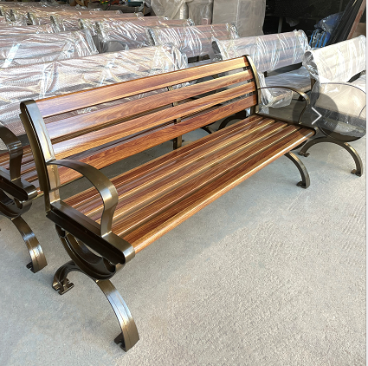 | 150x58x78cm | 张 | 2,100.00 |  | A铸铝椅脚，仿古铜色或金粉喷塑工艺，B 50*80菠萝格木材，业内公认最优材质，承诺15年无需更换，是市政园林和高端别墅优选材料。原生态，不开裂不变形念，冬暖夏凉舒适亲和，天然木纹，质感优秀。
3 | 肩关节康复器 |  | 103*100*145cm | 套 | 3,000.00 |  | 符合最新户外健身器材通用技术要求GB19272-2011国家标准
4 | 双人坐凳 |  | 90*80*160cm | 套 | 2,900.00
5 | 三人扭腰器 |  | 143*143*125cm | 套 | 2,700.00
6 | 双人牵引器 |  | 78*48*250cm | 套 | 2,880.00
7 | 双人漫步机 |  | 200*45*120cm | 套 | 3,200.00
8 | 腰背按摩器 |  | 130*80*135cm | 套 | 2,560.00
9 | 双杠 |  | 260*55*140cm | 套 | 2,430.00
10 | 双人单杠 |  | 300*12*260cm | 套 | 2,800.00
11 | 秋千 |  | 527*150*230cm | 套 | 8,600.00
12 | 安全警示牌 |  | 540*800*1200 | 套 | 1,800.00 |  | 丝印
13 | 松鼠组合 |  | 61*38*80 38*20*40 44*23*60 59*44*78 40*21*42 50*30*60 | 组 | 5,560.00
14 | 熊猫组合 |  | 130*50*74cm 74*74*95cm 45*43*55cm 60*48*47cm 85*45*50cm | 组 | 7,600.00
15 | 亲子阅读组合 |  | 64*50*66 156*34*56 | 组 | 8,560.00
16 |  |  | 合计 |  | 58,470.00
注： 1.质保期：验收合格日起壹年内，全免费保修； 2.交货期：按我公司进度要求，20天---30天以内； 3.以上报价，含增值税专用发票、含安装、含送货；

